حاسبة العمر
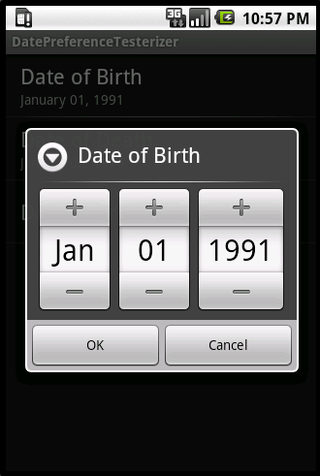
حاسبه العمر
ضع تاريخ ميلادك هنا ç | 2013-10-08 | 2019-12-11
التاريــــخ الـــهجري ç | 2013-10-08 | 2019-12-11
عمرك الآن
يوم | شهر | سنه
3 | 2 | 6

